CollectiveAccess


Image | Object | Description | Date
 | Steingabel (A1111) | Die Steingabel hat neun stumpfe Zinken. Für das Aufgabeln von Heu oder Mist war sie damit zu fein gearbeitet, was die Vermutung nahelegt, dass sie für Grabe- oder auch Kartoffelarbeiten genutzt wurde. Auch das am Stiel befindliche Brandzeichen "MGP", was für "Martin Günther Polenz" steht, deutet auf eine Verwendung auf dem Feld hin. Besonders bei Geräten, welche zu größeren Arbeitseinsätzen mit vielen, auch hoffremden Helfern benutzt wurden, war eine Kennzeichnung des Eigentümers sinnvoll.
 | Mistgabel (A1112) | Mistgabeln wurden hauptsächlich bei der Stallfütterung und Entmistung verwendet. Der kurze, kräftige Stiel ermöglicht das Heben schwerer Lasten.

 | Mistgabel (A1113) | Mistgabeln wurden hauptsächlich bei der Stallfütterung und Entmistung verwendet. Bei dieser Gabelform handelt es sich jedoch um eine vielseitig einsetzbare Variante. Denn durch die schmalen Zinken konnte sie ebenfalls zum Aufgabeln von Heu benutzt werden.
 | Mistgabel (A1115) | Mistgabeln wurden hauptsächlich bei der Stallfütterung und Entmistung verwendet. Der kurze, kräftige Stiel ermöglicht das Heben schwerer Lasten.
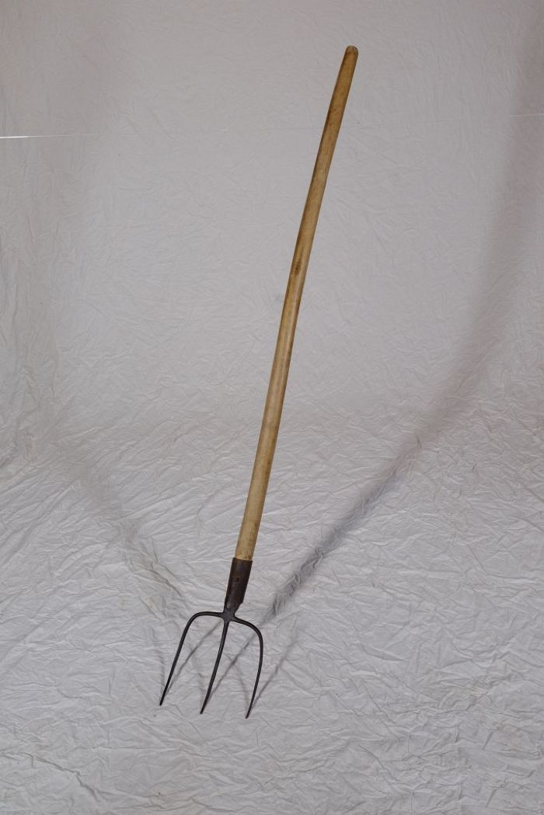
 | Mistgabel (A1116) | Mistgabeln wurden hauptsächlich bei der Stallfütterung und Entmistung verwendet. Der kurze, kräftige Stiel ermöglicht das Heben schwerer Lasten.

 | Heugabel (A1117) | Zweizinkige Heugabeln wie diese wurden hauptsächlich zum Aufgabeln von Getreide, aber auch von Heu verwendet. Der lange Stiel eignete sich besonders, um Getreidegarben auf den Erntewagen zu heben. Das am Stiel befindliche Brandzeichen "MGP" steht für "Martin Günther Polenz". Besonders bei Geräten, welche zu größeren Arbeitseinsätzen mit vielen, auch hoffremden Helfern benutzt wurden, war eine Kennzeichnung des Eigentümers sinnvoll.
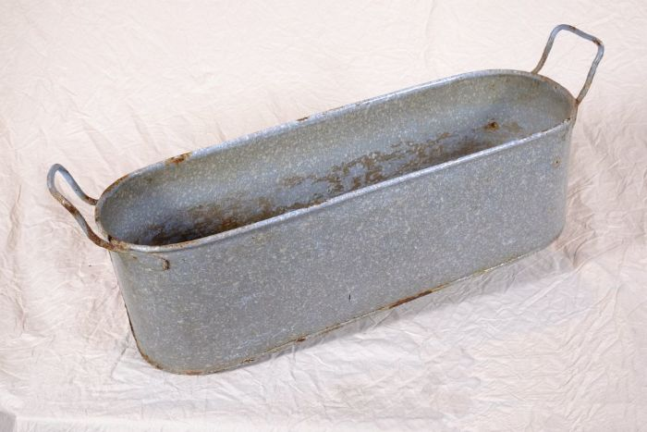 | Wanne (A1125) | Zink fand durch seine Rostbeständigkeit in zahlreichen Haushaltsbereichen Verwendung. Besonders Wannen aus Zink waren sehr verbreitet. Es gab sie in vielen unterschiedlichen Größen. Sie wurden nicht nur zum Waschen, sondern auch im Haushalt und im Stall für vielfältige Zwecke eingesetzt.
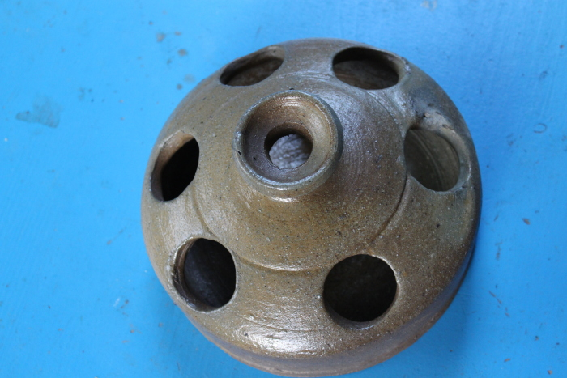 | Hühnertränke (A1131) | Die Hühnertränke wurde mit Wasser für Geflügel befüllt. Die mittlere, leicht erhöhte Öffnung diente zum Einfüllen des Wassers. Aus den äußeren Öffnungen konnten die Tiere trinken.
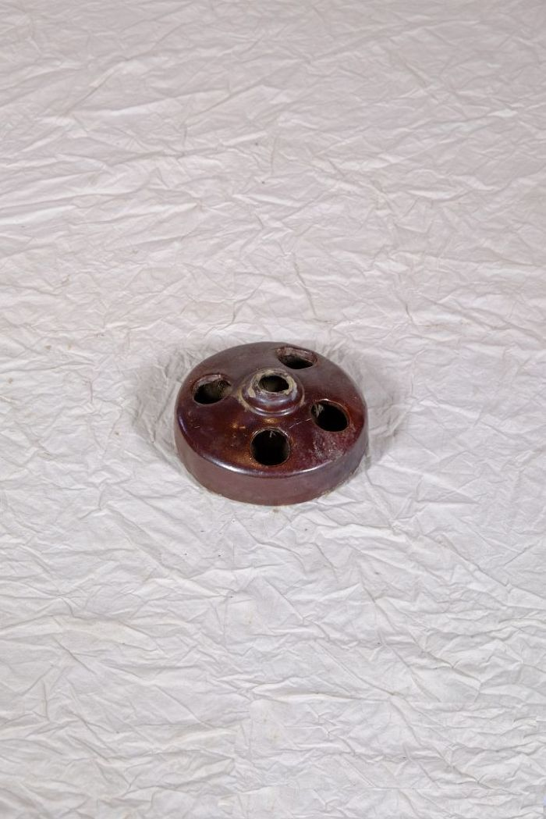
 | Hühnertränke (A1132) | Die Hühnertränke wurde mit Wasser für Geflügel befüllt. Die mittlere, leicht erhöhte Öffnung diente zum Einfüllen des Wassers. Aus den äußeren Öffnungen konnten die Tiere trinken.

 | Futterstampfer (A1206) | Für die Zubereitung von Viehfutter, besonders von Schweinefutter, kochte man unter anderem Rüben und Kartoffeln. Anschließend wurden diese mit dem Futterstampfer in einem Futterfass oder Trog zerstampft und verfüttert.

 | Heugabel (A1209) | Der schmale, dreizinkige Kopf sowie der lange gebogene Stiel dieser Gabel weisen darauf hin, dass sie bei der Heuernte verwendet wurde. Der lange Stiel eignete sich besonders, um das zusammengeraufte Heu auf den Erntewagen zu heben. Auch beim Abladen des Heus auf den Kornboden war ein langer Stiel von Vorteil. Das am Stiel befindliche Brandzeichen "MGP" steht für "Martin Günther Polenz". Besonders bei Geräten, welche zu größeren Arbeitseinsätzen mit vielen, auch hoffremden Helfern benutzt wurden, war eine Kennzeichnung des Eigentümers sinnvoll.
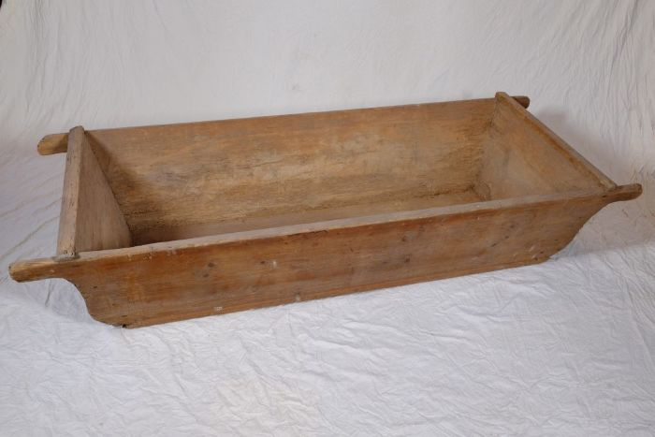 | Holztrog (A1219) | Holztröge, regional auch als Molle bezeichnet, konnten unterschiedlichen Zwecken dienen. Eine mögliche Verwendung war die als Futtertrog im Stall. Häufig fanden sie jedoch auch als Teigbehältnis Verwendung. Da große Mengen von Brot auf einmal und auf Vorrat gebacken wurden, musste eine entsprechend große Menge Teig zubereitet werden. Hierfür eigneten sich die großen Holztröge.
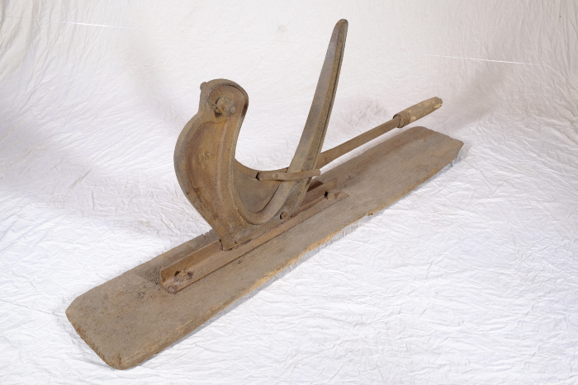 | Strohschneider (A1264) | Frühere Getreidesorten hatten wesentlich längere Halme als die heute gebräuchlichen. Winterroggen konnte beispielsweise eine Halmlänge von zwei Metern erreichen. Die Pflanzen wurden nicht - wie heute üblich - durch moderne Mähdresch-Maschinen schon bei der Mahd zerkleinert. Vielmehr blieben beim Schnitt von Hand und dem anschließenden Drusch mit dem Flegel sehr lange Strohhalme übrig, die anschließend zerkleinert werden mussten. Um etwa 1880 wurde zu diesem Zweck der Strohschneider eingeführt. Man konnte damit Strohbunde und Garben halbieren oder dritteln, um daraus Einstreu für die Ställe zu gewinnen. Sollten die Halme verfüttert werden, mussten sie noch kürzer, unter 5 cm Länge, geschnitten werden. Auch bei der Herstellung von Dachstroh fand der Strohschneider Verwendung.

 | Futterstampfer (A1497) | Für die Zubereitung von Viehfutter, besonders von Schweinefutter, kochte man unter anderem Rüben und Kartoffeln. Anschließend wurden diese mit dem Futterstampfer in einem Futterfass oder Trog zerstampft und verfüttert.
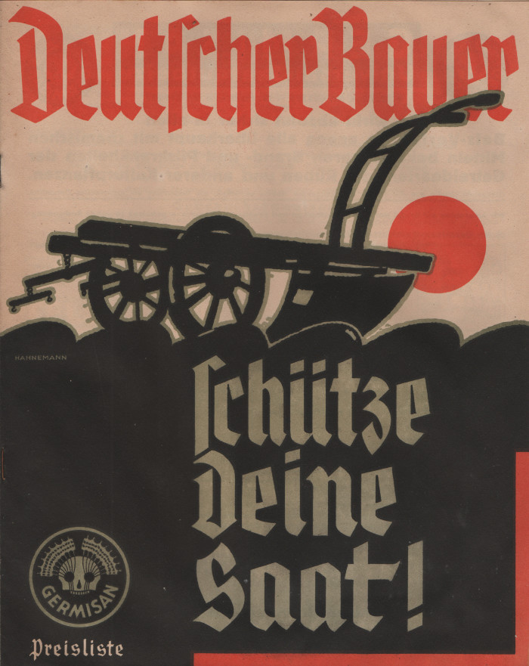
 | Broschüre "Germisan" (A1713) | In dieser Broschüre bewarb die Firma "Fahlberg, List & Co. in Magdeburg-Südost" unterschiedliche Pflanzenschutzmittel wir "Germisan Universal-Saatgutbeize" und "Tutan Trockenbeize". Zur Tilgung von Ungeziefer wie Flöhen oder Läusen bei Mensch und Tier wurde "Mordax" angeboten. Verschiedene Präparate unter dem Markennamen "Hora" sollten der Bekämpfung von Mäusen und Ratten dienen. Weitere Desinfektionsmittel zur Anwendung im Stall sowie Insektengifte gegen Wanzen, Erdflöhe, Schnecken, Mückenlarven und Maulwurfsgrillen wurden ebenfalls beworben.

